tablo
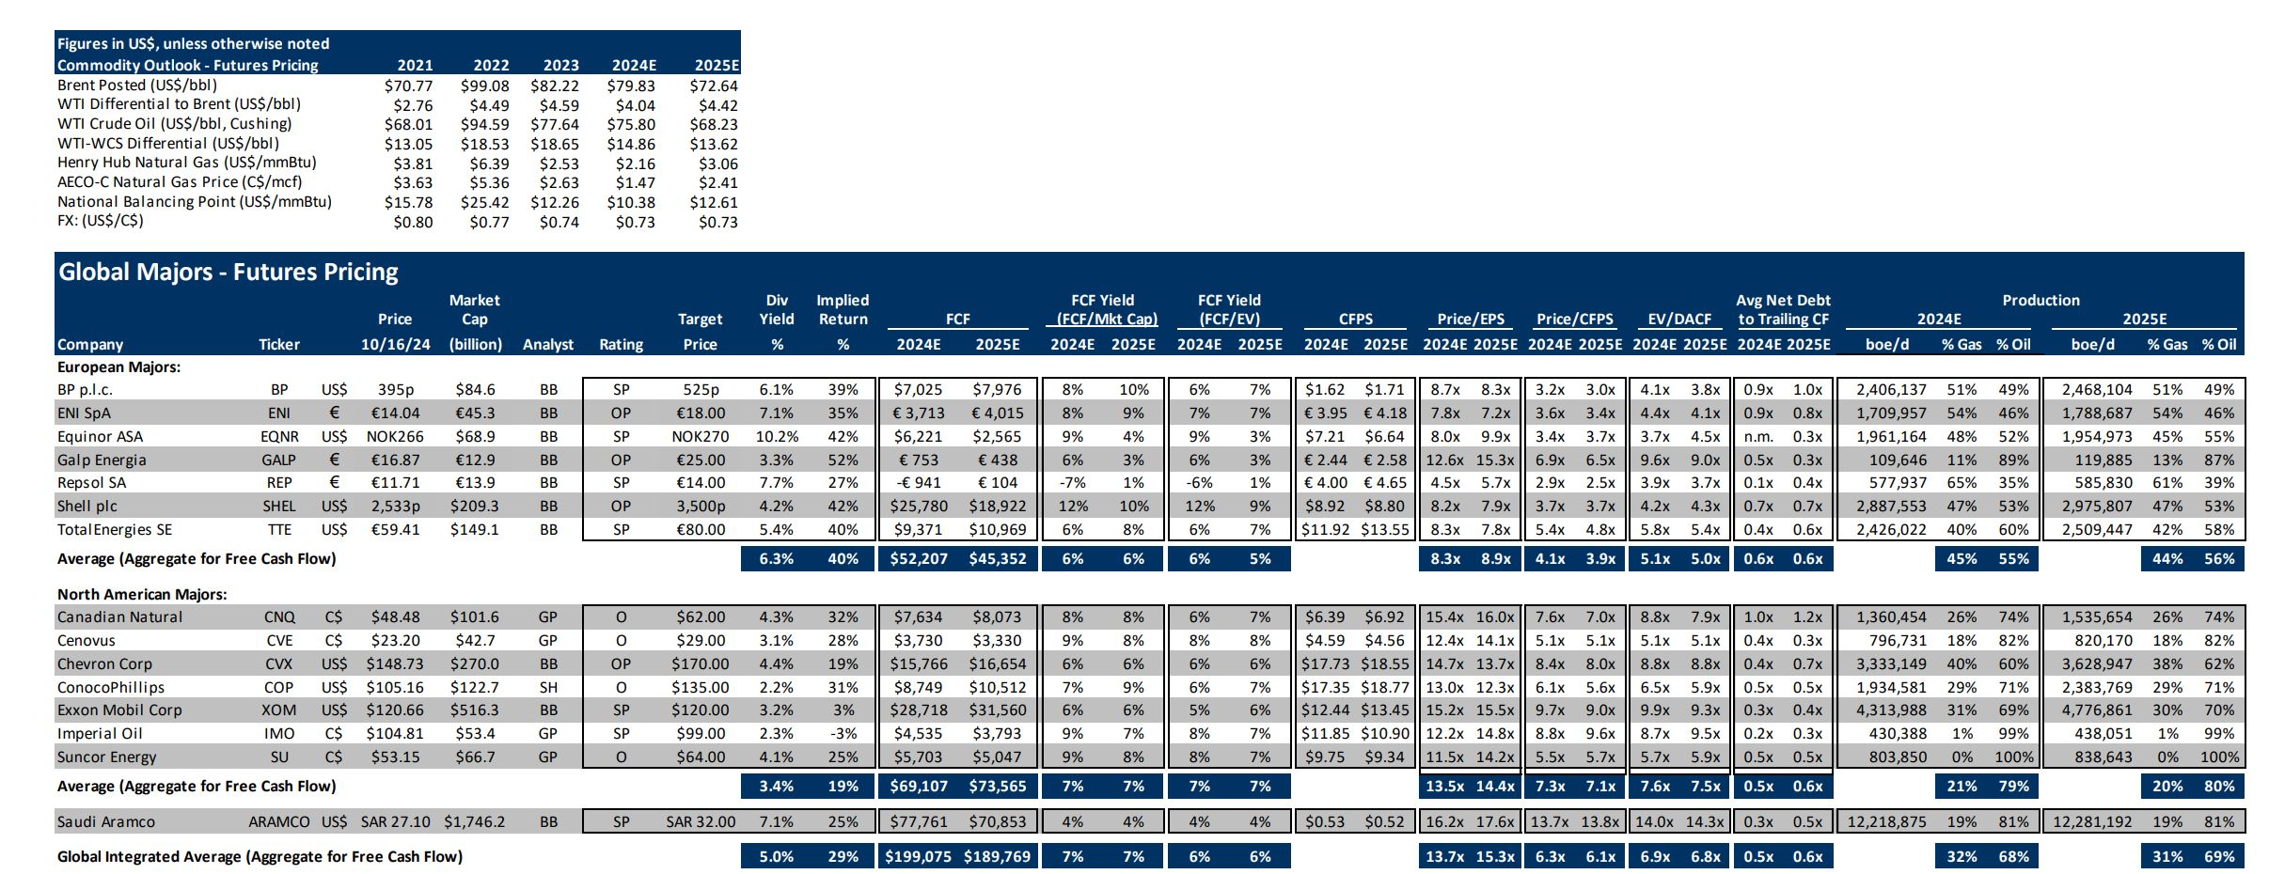

 |  |  | euro paritesi
 |  |  | 1.09 | $ |  |  |  |  |  |  |  | Şirket | Piyasa Değeri | 2024 üretimi | Gaz% | Petrol% | Şirket | Piyasa Değeri | 2024 üretimi | Gaz% | Petrol%
Şirketler | Piyasa Değeri | 2024 üretimi | Gaz Oranı | Petrol Oranı | Şirketler | Piyasa Değeri | 2024 üretimi | Gaz Oranı | Petrol Oranı | Ağırlıklı |  | BP | 84.6 | 2406137 | 51% | 49% | BP | 84.6 | 2406137 | 51% | 49%
 | (milyar $) | (mvpe/g) | (%) | (%) |  | (milyar $) | (mvpe/g) | (%) | (%) |  |  | ENI | 49.377 | 1709957 | 54% | 46% | ENI | 0 | 1709957 | 54% | 46%
SaudiAramco | 1746 | 12218875 | 19% | 81% | SaudiAramco | 1746 | 12.2 | 19% | 81% | Gaz | Petrol | Equinor | 68.9 | 1961164 | 48% | 52% | Equinor | 68.9 | 1961164 | 48% | 52%
ExxonMobil | 516 | 4313988 | 31% | 69% | ExxonMobil | 516 | 4.3 | 31% | 69% | 1.33733628 | 2.97665172 | Repsol | 15.151 | 577937 | 65% | 35% | Repsol | 0 | 577937 | 65% | 35%
Chevron | 270 | 3333149 | 40% | 60% | Chevron | 270 | 3.3 | 40% | 60% | 1.3332596 | 1.9998894 | Shell | 209.3 | 2887553 | 47% | 53% | Shell | 209.3 | 2887553 | 47% | 53%
Shell | 209 | 2887553 | 47% | 53% | Shell | 209 | 2.9 | 47% | 53% | 1.35714991 | 1.53040309 | TotalEnergies | 149.1 | 2426022 | 40% | 60% | TotalEnergies | 149.1 | 2426022 | 40% | 60%
TotalEnergies | 149 | 2426022 | 40% | 60% | TotalEnergies | 149 | 2.4 | 40% | 60% | 0.9704088 | 1.4556132 | Chevron | 270 | 3333149 | 40% | 60% | Chevron | 270 | 3333149 | 40% | 60%
ConocoPhillips | 123 | 1934581 | 29% | 71% | ConocoPhillips | 123 | 1.9 | 29% | 71% | 0.56102849 | 1.37355251 | ConocoPhillips | 122.7 | 1934581 | 29% | 71% | ConocoPhillips | 122.7 | 1934581 | 29% | 71%
Canadian Natural | 102 | 1360454 | 26% | 74% | Canadian Natural | 102 | 1.4 | 26% | 74% | 0.35371804 | 1.00673596 | ExxonMobil | 516.3 | 4313988 | 31% | 69% | ExxonMobil | 516.3 | 4313988 | 31% | 69%
BP | 85 | 2406137 | 0.51 | 0.49 | BP | 85 | 2.4 | 0.51 | 0.49 | 1.22712987 | 1.17900713 | SaudiAramco | 1746.2 | 12218875 | 19% | 81% | SaudiAramco | 1746.2 | 12218875 | 19% | 81%
Equinor | 69 | 1961164 | 48% | 52% | Equinor | 69 | 2.0 | 48% | 52% | 0.94135872 | 1.01980528 | Canadian Natural | 101.6 | 1360454 | 26% | 74% | Canadian Natural | 101.6 | 1360454 | 26% | 74%
ENI | 49 | 1709957 | 54% | 46% | ENI | 49 | 1.7 | 54% | 46% | 0.92337678 | 0.78658022 |  |  | 35129817 |  |  |  |  | 35129817
Repsol | 15 | 577937 | 65% | 35% | Repsol | 15 | 0.6 | 65% | 35% | 0.37565905 | 0.20227795
 |  | 35129817 |  |  |  |  | 35.1 |  |  | 9.38042554 | 13.53051646
 |  |  |  |  |  |  | 22.9 |  |  | 0.40942993701 | 0.59057006299

